对账
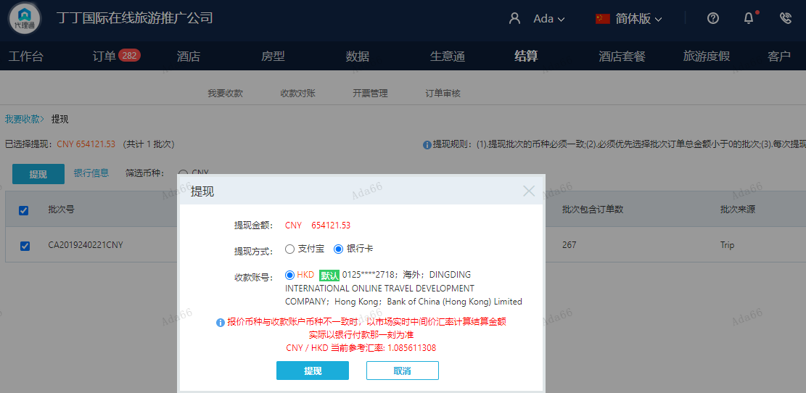
订单号 | 入住日期 | 离店日期 | 应收 |  |  |  | ，
999230153145519 | 2024-02-19 | 2024-02-20 | 100 | #N/A | 4664729 | #N/A | ，4664729 | 直采 | 此单实际是30031382961修改入住日期的补款单，客人需要修改成2/19号入住2/21号离店 。 | 本期扣款860元
999229609585240 | 2024-02-12 | 2024-02-14 | -730.47 | #N/A | 4580468 | #N/A | ，4580468 | 直采 | 4580468+999229609585240此单多收900元，本期退回730.47元，剩余169.53元待退回

 |  |  | 654121.53

A240221142951481 |  | 618839 | 671818.62
A240221143053481 |  | 36013 | 39096.12
A24022114323329 |  | -730.47 | -793.01
CNY / HKD 当前参考汇率: 1.085611308 |  | 654121.53 | 710121.73
总计：654121.53 CNY/ 710121.73 HKD

